Avance con Pila 1
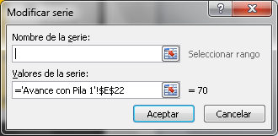

70
0
100
80
60
40
20
300
500
100
700
900

Avance del proyecto | 70

Avance con Pila 2
59
20
40
60
80
100
0
10
30
50
70
90

Avance del proyecto | 59

